Sheet1
STT | View | Mô tả và Cần sửa thành (Nếu có) | Tên Người Test | Người Fix | Screen Solution(nếu có) | Trạng thái | Ghi chú
1 | Trong Home | Điều chỉnh địa chỉ email chân trang => - FE Hà Nội: hr.fehn@fe.edu.vn - FE Đà Nẵng: hr.fedn@fe.edu.vn - FE Hồ Chí Minh: hr.fehcm@fe.edu.vn - FE Cần Thơ: hr.fect@fe.edu.vn | HoaHT | TungBT |  | Done
2 | Trong Home | "Về chúng tôi" ở chân trang thêm dòng "Vị trí tuyển dụng" để cân đối 4 dòng so với cột bên | HoaHT | TungBT |  | Done
3 | Trong Home | Liên kết Facebook thay đổi sang link Fanpage mới lập: https://www.facebook.com/Careerfpteduvn/ | HoaHT | TungBT |  | Done
4 | Trong Home | Liên kết Youtobe chân trang thay đổi link sang: http://www.youtube.com/user/FPTUniversityChannel | HoaHT | TungBT |  | Done
5 | Trong Home | Thêm tính năng chát như web này: https://tuyendung.fpt.com.vn/ | HoaHT |  |  |  | Chưa có account Group Facebook nên chưa tích hợp với website dc
6 | Trong Home | Chân trang có thể đổ màu cam thay cho màu đen (nhiều người góp ý) | HoaHT | TungBT |  | Done
7 | Tạo CV | Thêm chữ chìm trong ô của mục "Thông tin khác": Anh/Chị quan tâm Job, ngành nghề gì? | HoaHT | TungBT |  | Done
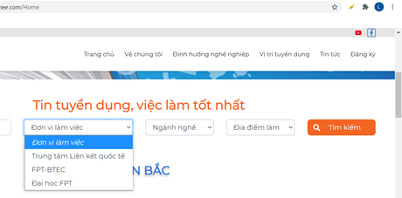
8 | Email trả lời tự động | hr.fe@fe.edu.vn | HoaHT |  |  | Done
9 | Quy trình tuyể dụng, cập nhật: https://feedu-my.sharepoint.com/personal/hant127_fe_edu_vn/_layouts/15/onedrive.aspx?id=%2Fpersonal%2Fhant127%5Ffe%5Fedu%5Fvn%2FDocuments%2F%C4%90i%CC%81nh%20ke%CC%80m%2F09%5FQuy%20trinh%20lam%20viec%2Ejpg&parent=%2Fpersonal%2Fhant127%5Ffe%5Fedu%5Fvn%2FDocuments%2F%C4%90i%CC%81nh%20ke%CC%80m&originalPath=aHR0cHM6Ly9mZWVkdS1teS5zaGFyZXBvaW50LmNvbS86aTovZy9wZXJzb25hbC9oYW50MTI3X2ZlX2VkdV92bi9FV19VamFtNWVtSkRvTnh3ZjB4alcySUJMaTllV3A1ZXJTMTJhMTBuNlBQYzV3P3J0aW1lPWVFSjVqSDV4MkVn |  | HoaHT |  |  | Done | Link này e k truy cập đc ạ, chị có thể up lên drive đc k ạ

